แผนการใช้68
แผนการใช้จ่ายงบประมาณ สถานีตำรวจภูธรแม่เมย
ประจำปีงบประมาณ พ.ศ. 2568
ข้อมูล ณ วันที่ 1 เมษายน พ.ศ. 2568
ที่ | ชื่อโครงการ/กิจกรรม | เป้าหมาย/วิธีดำเนินการ | จำนวนงบประมาณ /แหล่งที่จัดสรร/สนับสนุน |  |  |  |  | ระยะเวลาดำเนินการ | ผลที่คาดว่าจะได้รับ
 |  |  | สตช. | หน่วยงานภาครัฐ | ภาคเอกชน | อปท. | อื่นๆ

 | ค่า OT | บังคับใช้กฏหมายและป้องกันเหตุในช่วงหลังเลิกงาน / เบิกจ่ายตามระเบียบ | 254,600.00 | - | - | - | - | ต.ค.67 - ก.ย.68 | ป้องกันการเกิดอบัติเหตุและเหตุร้ายอื่นๆ
 | ค่าเบี้ยประชุม กต.ตร. | สร้างภาคีเครือข่ายต่อการเข้ามาร่วมในกิจกรรม ตำรวจ/เบิกจ่ายตามระเบียบ | 8,000.00 | - | - | - | - | ต.ค.67 - ก.ย.68 | สร้างเครือข่ายเพื่อเข้าถึงประชาชน
 | ค่าเบี้ยเลี้ยง ที่พัก พาหนะ | บังคับใช้กฎหมายติดตามสืบสวนผู้ต้องหามมดำเนินคดี / เบิกจ่ายตามระเบียบ | 38,000.00 | - | - | - | - | ต.ค.67 - ก.ย.68 | จับกุมผู้ต้องหามาดำเนินคดีตามกฏหมาย
 | ค่าน้ำมันเชื้อเพลิง | มีน้ำมันเชื้อเพลิงใช้ในการปฏิบัติงานเพียงพอ/ทำเอกสารจัดซื้อตามระเบียบ | 330,000.00 | - | - | - | - | ต.ค.67 - ก.ย.68 | มีเชื้อเพลิงเพียงพอในการเติมยานพาหนะเพื่อใช้ในการปฏิบัติหน้าที่
 | วัสดุสำนักงาน | มีวัสดุที่จำเป็นต้องใช้ / จัดซื้อจัดจ้างตามระเบียบ | 16,650.00 | - | - | - | - | ต.ค.67 - ก.ย.68 | มีใช้วัสดุสำนักงาน ใช้อย่างเพียงพอในการปฏิบัติหน้าที่
 | วัสดุอาหาร (ผู้ต้องหา) | จัดเลี้ยงอาหารผู้ต้องหา / จัดซื้อจัดจ้างตามระเบียบ | 7,000.00 | - | - | - | - | ต.ค.67 - ก.ย.68 | ผู้ต้องหาที่ถูกควบคุมตัวได้รับประทานอาหาร
 | ค่าจ้างเหมาบริการอื่นๆ | ปรับปรุงภูมิทัศน์/จัดซื้อจัดจ้างตามระเบียบ | 20,000.00 | - | - | - | - | ต.ค.67 - ก.ย.68 | ภูมิทัศน์สถานีตำรวจสวยงาม
 | ค่าวัสดุจราจร | มีอุปกรณ์อำนวยความสะดวกด้านการจราจร/จัดซื้อจัดจ้างตามระเบียบ | 5,850.00 | - | - | - | - | ต.ค.67 - ก.ย.68 | ช่วยป้องกันการเกิดอุบัติเหตุและเหตุร้ายอื่นๆ
 | ค่าซ่อมแซมยานพาหนะ | ยานพาหนะ/จัดซื้อจัดจ้างตามระเบียบ | 40,000.00 | - | - | - | - | ต.ค.67 - ก.ย.68 | ยานพาหนะพร้อมใช้งาน
 | ค่าตอบแทน 5 รายการ(ใช้ในงานสอบสวน) | ใช้สำหรับเบิกจ่ายดังนี้ 1.ค่าตอบแทนพยาน 2.ค่าใช้จ่ายคุ้มครองพยาน 3.ค่าตอบแทนนักจิตวิทยา 4.ค่าตอบแทนซันสูตรพลิกศพ 5.ค่าส่งหมายเรียกพยาน / เบิกจ่ายตามระเบียบ | 56,600.00 | - | - | - | - | ต.ค.67 - ก.ย.68 | สร้างความพึงพอใจต่อผู้เสียหาย พยาน ผู้ต้องหาต่อการดำเนินมาตราการในกระบวนการยุติธรรม
 | ค่าสาธารณูปโภค | จัดสรรงบประมาณให้เพียงพอ / เบิกจ่ายตามระเบียบ | 38,800.00 | - | - | - | - | ต.ค.67 - ก.ย.68 | งบประมาณเพียงพอกับการใช้สาธารณูปโภค
 | โครงการตำรวจประสานโรงเรียน(1 ตำรวจ 1โรงเรียน) | ให้ความรู้กลุ่มนักเรียน/จัดการอบรม | 2,140.00 | - | - | - | - | ต.ค.67 - มี.ค.68 | ป้องกันและแก่ไขปัญหาการแพร่ระบาดของยาเสพติดในสถานศึกษา
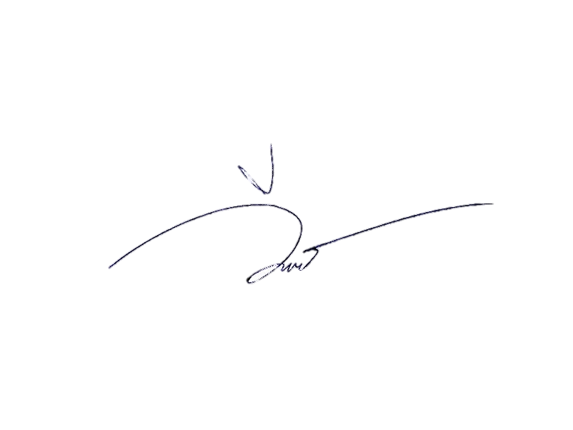
 | ค่า OT(โครงการ ปฏิรูประบบงานตำรวจ) | กำหนดมาตราการในการบังคับใช้กฏหมายในช่วงหลังเลิกงาน | 28,900.00 | - | - | - | - | ต.ค.67 - ก.ย.68 | ป้องกันการเกิดอุบัติเหตุและเหตุร้ายอื่นๆ
-ทราบ ให้เบิกจ่ายงบประมาณตามระเบียบและให้ผลการเบิกจ่ายเงินงบประมาณเป็นไปตามเป้าหมายที่กำหนด
พ.ต.ท.
( สาธิน แก้วแสง )
สว.สภ.แม่เมย
รวม |  |  | 846,540.00
ตรวจแล้วถูกต้อง
ร.ต.อ.
( นพดล เปรมใจ )
รอง สวป.สภ.แม่เมย
ผู้จัดทำ
ส.ต.ต.
( วีรภัทร ต๊ะทองคำ )
ผบ.หมู่(ป.)สภ.แม่เมย

